ogólny_schemat_dok
ogólny schemat budowy dokumentu:
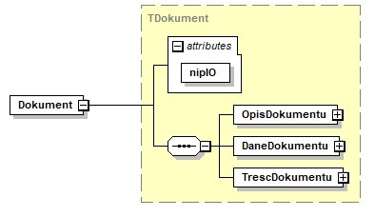

lp. (nr pola) | nazwa elementu schematu xml | nazwa pola lub atrybutu w schemacie xml | nazwa pola | opis pola | format | walidacja w schemie | walidacja przy przekazaniu | obowiązkowość
0.0 | Dokument-atrybut | nipIO | dok_nrnipio | NIP raportującej instytucji obowiązanej | 10N | T (10 cyfr) | T (10 cyfr, sprawdzana suma kontrolna i zgodność z danymi IO z formularza identyfikującego) | tak
0.1 | TrescDokumentu-atrybut | rodzaj | dok_rodzaj | rodzaj - stała wartość "inny", wynikająca z ogólnych zasad budowy dokumentu | ciąg znaków "inny" | T (stała wartość) | T (stała wartość) | nie
0.2 | TrescDokumentu-atrybut | format | dok_format | format - stała wartość "text/xml", wynikająca z ogólnych zasad budowy dokumentu | ciąg znaków "text/xml" | T (stała wartość) | T (stała wartość) | tak
0.3 | TrescDokumentu-atrybut | kodowanie | dok_kodowanie | kodowanie - stała wartość "XML", wynikająca z ogólnych zasad budowy dokumentu | ciąg znaków "XML" | T (stała wartość) | T (stała wartość) | tak

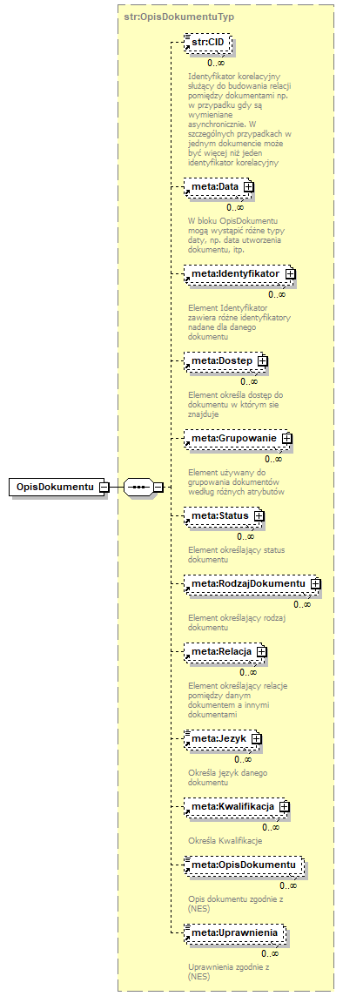
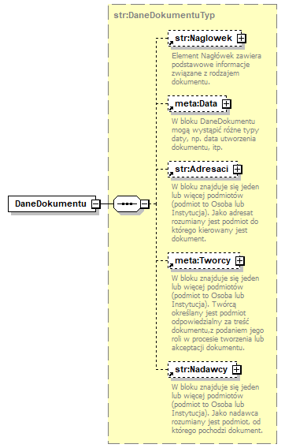
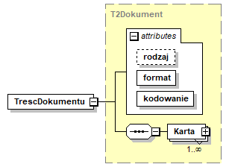

 |  |  |  |  |  | atrybut rodzaj - stała wartość = "inny"
 |  |  |  |  |  | atrybut format - stała wartość = "text/xml"
 |  |  |  |  |  | atrybut kodowanie - stała wartość = "XML"

 |  |  |  |  |  | element Karta opisany w kolejnych
 |  |  |  |  |  | arkuszach dla dokumentów opisujących
 |  |  |  |  |  | poszczególne rodzaje
 |  |  |  |  |  | raportowanych informacji

 |  |  |  | pola w elemencie DaneDokumentu wynikają z ogólnych
 |  |  |  | zasad budowy dokumentu i nie są obowiązkowe;
 |  |  |  | w przypadku wypełniena pól Data zaleca się
 |  |  |  | wypełnienie datą utworzenia dokumentu;
 |  |  |  | w przypadku wypełniena pól Adresaci zaleca się
 |  |  |  | wypełnienie nazwą: "GIIF";
 |  |  |  | w przypadku wypełniena pól Nadawcy zaleca się
 |  |  |  | wypełnienie nazwą raportującej instytucji obowiązanej;

 | pola w elemencie OpisDokumentu wynikają z ogólnych
 | zasad budowy dokumentu i nie są obowiązkowe;
 | w przypadku wypełniena pól Data zaleca się
 | wypełnienie datą utworzenia dokumentu;

tr_gotowka
Karta - struktura informacji o transakcji typu wpłata/wypłata v07
(art.72.ust.1.pkt.1)

lp. (nr pola) | nazwa elementu schematu xml | nazwa pola lub atrybutu w schemacie xml | nazwa pola | opis pola | format | walidacja w schemie | walidacja przy przekazaniu | obowiązkowość
1.0a | .../Karta-atrybut | korekta | trn_status | wartość logiczna określająca, czy przekazywana jest nowa informacja o transakcji (nowym transferze) czy informacja o korekcie informacji już do GIIF przekazanej | boolean | T (wartość logiczna true/false) | T (wartość logiczna true/false) | tak
1.0b | .../Karta-atrybut | dataKorekty | trn_koredata | data i godzina wykonania korekty (atrybut określający czas wykonania korekty w danych instytucji obowiązanej) | znacznik czasu (data i godzina) | T | T | tak - jeśli w polu 1.0a wartość atrybutu korekta = true
1.1 | .../Karta | IdentyfikatorTr | trn_nrewt | niepowtarzalny identyfikator transakcji w ewidencji instytucji obowiązanej | varchar(40) | T (dozwolone wszystkie znaki oprócz znaków końca linii) | T (dozwolone wszystkie znaki oprócz znaków końca linii) | tak
1.2a |  | DataTr | trn_tdat | data przeprowadzenia transakcji | data | T | T | tak - jeśli pole 1.2b niewypełnione
1.2b |  | DataICzasTr | trn_ttim | data i godzina przeprowadzenia transakcji | znacznik czasu (data i godzina) | T | T | tak - jeśli IO posiada informację o godzinie wpłaty/wypłaty, w przeciwnym pzypadku - nieobowiązkowe
1.3 |  | KwotaTr | trn_tkw | kwota transakcji (w walucie transakcji) | number(20,2) | T (dozwolone cyfry i "." jako znak oddzielenia dziesiętnego) | T (dozwolone cyfry i "." jako znak oddzielenia dziesiętnego) | tak
1.4 |  | KodWalutyTr | trn_tj | kod waluty transakcji (trzyliterowe kody ISO) | varchar(3) | T (3 litery) | T (3 litery, sprawdzana poprawność kodu - wg słownika) | tak
1.3a |  | KwotaPoPrzewalutowaniu | trn_tkwz | kwota transakcji w walucie po przewalutowaniu (w przypadku wpłaty/wypłaty z przewalutowaniem) | number(20,2) | T (dozwolone cyfry i "." jako znak oddzielenia dziesiętnego) | T (dozwolone cyfry i "." jako znak oddzielenia dziesiętnego) | nie (tak, jeśli wpłata/wypłata z przewalutowaniem, tj. środki wpłacane w walucie wskazanej w polu 1.4 są księgowane na rachunku w innej walucie, wskazanej w polu 1.4a albo środki wypłacane klientowi w walucie wskazanej w polu 1.4a są księgowane w rachunku jako wypłata w walucie innej, wskazanej w polu 1.4)
1.4a |  | KodWalutyPoPrzewalutowaniu | trn_tjz | kod waluty transakcji po przewalutowaniu (trzyliterowe kody ISO) (w przypadku wpłaty/wypłaty z przewalutowaniem) | varchar(3) | T (3 litery) | T (3 litery, sprawdzana poprawność kodu - wg słownika) | nie (tak, jeśli wpłata/wypłata z przewalutowaniem, tj. środki wpłacane w walucie wskazanej w polu 1.4 są księgowane na rachunku w innej walucie, wskazanej w polu 1.4a albo środki wypłacane klientowi w walucie wskazanej w polu 1.4a są księgowane w rachunku jako wypłata w walucie innej, wskazanej w polu 1.4)
1.5 |  | KodRodzajuTr | trn_krodztr | kod rodzaju transakcji | 2N | T (2 cyfry, słownik nie będzie częścią schematu xml) | T (2 cyfry, sprawdzana poprawność kodu - wg słownika: 01 wypłata środków pieniężnych z rachunku, 02 wpłata środków pieniężnych na rachunek, 11 wypłata środków pieniężnych z kasy IO, bez rachunku), 12 wpłata środków pieniężnych do kasy IO, bez rachunku) | tak
1.6 |  | TytulTr | trn_tyt | tytuł transakcji nadany przez zlecającego lub przez instytucję obowiązaną w przypadku, gdy zlecający nie nadał tytułu transakcji | varchar(1800) | T (dozwolone wszystkie znaki oprócz znaków końca linii) | T (dozwolone wszystkie znaki oprócz znaków końca linii) | tak
1.7 |  | SposobWydaniaDysp | trn_spdysp | sposób wydania dyspozycji lub zlecenia przeprowadzenia transakcji | 1N | T (1 cyfra słownik nie będzie częścią schematu xml) | T (1 cyfra, sprawdzana poprawność kodu - wg słownika: 1 - osobiście 4 - wrzutnia depozytowa lub podobne 0 - inne) | tak
1.8 | .../Karta/RachunekZTr | IBAN | trn_nrrachz | numer rachunku w formacie IBAN, z którego wypłacono środki | varchar(34) | T (dopuszczalne cyfry i litery, cztery pierwsze znaki w schemacie LLNN) | T (dopuszczalne cyfry i litery, , cztery pierwsze znaki w schemacie LLNN, weryfikacja sumy kontrolnej dla wybranych formatów IBAN) | tak jeśli pole 1.5 trn_krodztr=01 i pola 1.9-1.10 niewypełnione
1.9 |  | Kraj | trn_nrrachzkr | kod kraju rachunku, z którego wypłacono środki | 2A | T (2 litery lub cyfry) | T (2 litery lub cyfry, sprawdzana poprawność kodu - wg słownika) | tak jeśli pole 1.5 trn_krodztr=01 i pole 1.8 niewypełnione
1.10 |  | NumerRachunku | trn_nrrachzni | numer rachunku w formacie innym niż IBAN, z którego wypłacono środki | varchar(50) | T (dopuszczalne cyfry i litery oraz ./-) | T (dopuszczalne cyfry i litery) | tak jeśli pole 1.5 trn_krodztr=01 i pole 1.8 niewypełnione
1.11 | .../Karta/RachunekNaTr | IBAN | trn_nrrachn | numer rachunku w formacie IBAN, na który wpłacono środki | varchar(34) | T (dopuszczalne cyfry i litery, cztery pierwsze znaki w schemacie LLNN) | T (dopuszczalne cyfry i litery, , cztery pierwsze znaki w schemacie LLNN, weryfikacja sumy kontrolnej dla wybranych formatów IBAN) | tak jeśli pole 1.5 trn_krodztr=02 i pola 1.12-1.13 niewypełnione
1.12 |  | Kraj | trn_nrrachnkr | kod kraju rachunku, na który wpłacono środki | 2A | T (2 litery lub cyfry) | T (2 litery lub cyfry, sprawdzana poprawność kodu - wg słownika) | tak jeśli pole 1.5 trn_krodztr=01 i pole 1.11 niewypełnione
1.13 |  | NumerRachunku | trn_nrrachnni | numer rachunku w formacie innym niż IBAN, na który wpłacono środki | varchar(50) | T (dopuszczalne cyfry i litery oraz ./-) | T (dopuszczalne cyfry i litery) | tak jeśli pole 1.5 trn_krodztr=01 i pole 1.11 niewypełnione
1.14 | …/Karta/Uwagi | Uwagi | trn_uwagi | pole tekstowe zawierające dodatkowe informacje | varchar(2000) | T (dozwolone wszystkie znaki oprócz znaków końca linii) | T (dozwolone wszystkie znaki oprócz znaków końca linii) | nie

+ struktury z informacjami o podmiotach:
 |  |  |  | wszystkie podmioty występujące w transakcji w jednej z następujących ról:
 |  |  |  | - Zleceniodawca (ZleceniodawcaOsobaFizyczna lub ZleceniodawcaOsobaPrawna)
 |  |  |  | moduł ZleceniodawcaOsobaFizyczna zawiera następujące sekcje danych: OsFizycznaKlientIO i - jeśli występuje - OsFizycznaOsobaUpowazniona
 |  |  |  | moduł ZleceniodawcaOsobaPrawna zawiera następujące sekcje danych: OsPrawnaKlientIO i - obowiązkowo - OsPrawnaOsobaUpowazniona
 |  |  |  | - Beneficjent (BeneficjentDaneUproszczone lub BeneficjentDanePelne, w zależności od posiadanych informacji)
 |  |  |  | moduł BeneficjentDanePelne zawiera sekcję BeneficjentOsFizyczna (typu TOsFizycznaUproszczona) albo sekcję BeneficjentOsPrawna (typu TOsPrawnaUproszczona)
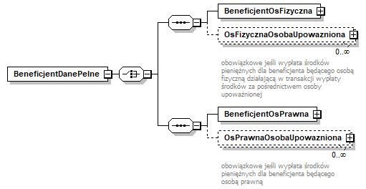

 |  |  |  | wg schematów opisanych w arkuszu pdm i zilustrowanych w pliku transakcja_gotowka_schema.png oraz na rysunku obok

tr_notarialna
Karta - struktura informacji o transakcji typu czynność notarialna v07
(art.72.ust.4)

lp. (nr pola) | usytuowanie elementu w schemacie xml | nazwa pola w schemacie xml | robocza nazwa pola | opis pola | format | walidacja w schemie | walidacja przy przekazaniu | obowiązkowość
4.0a | .../Karta-atrybut | korekta | trn_status | wartość logiczna określająca, czy przekazywana jest nowa informacja o transakcji (nowym transferze) czy informacja o korekcie informacji już do GIIF przekazanej | boolean | T (wartość logiczna true/false) | T (wartość logiczna true/false) | tak
4.0b | .../Karta-atrybut | dataKorekty | trn_koredata | data i godzina wykonania korekty (atrybut określający czas wykonania korekty w danych instytucji obowiązanej) | znacznik czasu (data i godzina) | T | T | tak - jeśli w polu 4.0a wartość atrybutu korekta = true
4.1 | .../Karta/IdentyfikatorTr | NumerRepertorium | trn_nrewtr | numer repertorium | varchar(40) | T (dozwolone cyfry, litery i znak /) | T (dozwolone cyfry, litery i znak /) | tak
4.1a |  | NumerCzynnosci | trn_nrewtc | unikalny identyfikator czynności raportowanej w ramach danego aktu notarialnego (repertorium), np. numer kolejny czynności | varchar(40) | T (dozwolone wszystkie znaki oprócz znaków końca linii) | T (dozwolone wszystkie znaki oprócz znaków końca linii) | tak
4.2 | .../Karta | DataTr | trn_tdat | data sporządzenia aktu notarialnego | data | T | T | tak
4.3 |  | KwotaTr | trn_tkw | oznaczenie wartości przedmiotu czynności (kwota w walucie transakcji) | number(20,2) | T (dozwolone cyfry i "." jako znak oddzielenia dziesiętnego) | T (dozwolone cyfry i "." jako znak oddzielenia dziesiętnego) | tak
4.4 |  | KodWalutyTr | trn_tj | kod waluty, w której oznaczono wartość przedmiotu czynności (trzyliterowe kody ISO) | varchar(3) | T (3 litery) | T (3 litery, sprawdzana poprawność kodu - wg słownika) | tak
4.5 |  | KodRodzajuTr | trn_krodztr | kod rodzaju transakcji (stała wartość 07) | varchar(2) | T (stała wartość 07) | T (stała wartość 07) | tak
4.6 |  | TytulTr | trn_tyt | tytuł transakcji (rodzaj czynności notarialnej) | varchar(3) | T (ANN - litera+dwie cyfry) | T (ANN, sprawdzana poprwność kodu - wg słownika: A01 sprzedaż nieruchomości, A02 zamiana nieruchomości, A03 darowizna nieruchomości, A04 sprzedaż ruchomości, A05 zamiana ruchomości, A06 darowizna ruchomości, A07 inne przeniesienie własności wartości majątkowej, B01 dział spadku, B02 zniesienie współwłasności, itd. wg kolejnych zapisów w kolejnych literach art. 2 ust. 1 pkt. 13) | tak
4.7 |  | SposobWydaniaDysp | trn_spdysp | sposób wydania dyspozycji lub zlecenia przeprowadzenia transakcji (czynności notarialnej) | 1N | T (1 cyfra) | T (1 cyfra, sprawdzana poprawność kodu - wg słownika: 0 czynność notarialna zlecona bez składania depozytu, 1 czynność notarialna zlecona ze złożeniem do depozytu dokumentu, 2 cz.n. zlecona ze złożeniem do depozytu pieniędzy, 3 cz.n. zlecona ze złożeniem do depozytu papierów wartościowych) | tak
4.8 |  | Uwagi | trn_uwagi | pole tekstowe zawierające dodatkowe informacje | varchar(2000) | T (dozwolone wszystkie znaki oprócz znaków końca linii) | T (dozwolone wszystkie znaki oprócz znaków końca linii) | nie

+ struktury z informacjami o podmiotach:
 |  |  |  | wszystkie podmioty - strony czynności, osoby prawne lub inne podmioty biorące udział w transakcji i ich przedstawiciele w rolach (określanych za pomocą atrybutu CharakterPodmiotu) właściwych dla danego kodu rodzaju i tytułu transakcji-czyności notarialnej, np: - dla kodu rodzaju-tytułu 71-a01: sprzedający nieruchomość, kupujący nieruchomość, - dla kodu rodzaju-tytułu 71-a02: zamieniający nieruchomość, - dla kodu rodzaju-tytułu 71-a03: darujący nieruchomość, obdarowany nieruchomością, ... itd. wg wartości w słowniku charakterów podmiotu dla każdego z zapisów w kolejnych literach art. 2 ust. 1 pkt. 13) z wykorzystaniem formatów określonych w arkuszu pdm

 |  |  |  | dla każdego podmiotu podane są informacje w postaci atrybutu CharakterPodmiotu oraz danych w elemencie DanePodmiotu
 |  |  |  | (ZleceniodawcaOsobaFizyczna lub ZleceniodawcaOsobaPrawna)
 |  |  |  | moduł ZleceniodawcaOsobaFizyczna zawiera następujące sekcje danych: OsFizyczna i - jeśli występuje - OsFizycznaOsobaUpowazniona | 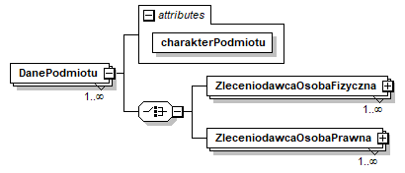
 |  |  |  | moduł ZleceniodawcaOsobaPrawna zawiera następujące sekcje danych: OsPrawna i - obowiązkowo - OsPrawnaOsobaUpowazniona

 |  |  |  | wg schematów opisanych w arkuszu pdm i zilustrowanych w pliku transakcja_notarialna_schema.png oraz na rysunku obok

